sistemas AHP
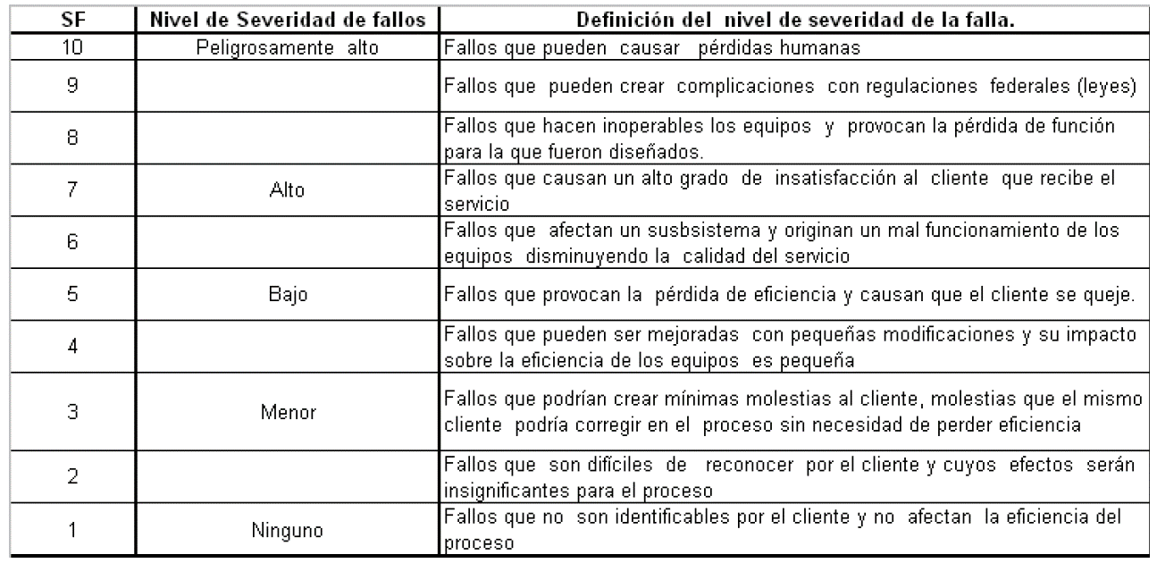
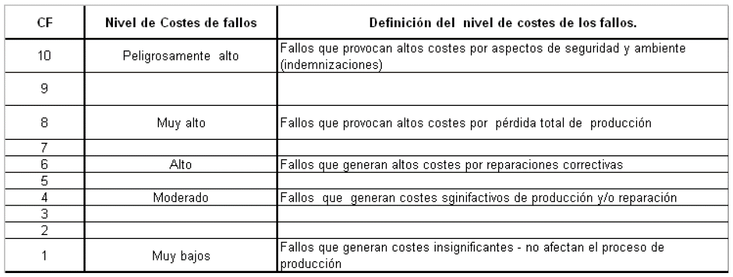
 | LISTADO DE SISTEMAS |  | COMPARACION APAREADA DE LOS CRITERIOS DE JERARQUIZACIÓN

Item | Descripción | Código | Criterios | Frecuencia de Fallos | Detección de Fallos | Severidad de Fallos | Costos de Fallos
1 | Caldera 1 | C1 | Frecuencia de Fallos | 1 | 3 | 0.5 | 1
2 | Caldera 2 | C2 | Detección de Fallos | 0.33333333333 | 1 | 0.33333333333 | 1
3 | Bomba de alimentación de agua condensada de caldera 1 | BC1 | Severidad de Fallos | 2 | 3 | 1 | 1
4 | Bomba de alimentación de agua condensada de caldera 2 | BC2 | Costos de Fallos | 1 | 1 | 1 | 1
5 | Bomba de dosificado de químicos de caldera 1 | BD1
6 | Bomba de dosificado de químicos de caldera 2 | BD2 | VALORACION DE LOS JUICIOS
7 | Tanque de condensado | TQC | Juicios | Score
8 | Motor bomba de agua dura 1 | MBAD1 | Igual | 1
9 | Motor bomba de agua dura 2 | MBAD2 |  | 2
10 | Motor bomba de agua suave 1 | MBAS1 | Moderado | 3
11 | Motor bomba de agua suave 2 | MBAS2 |  | 4
12 | Variador de motor bomba de agua suave 1 | VAR1 | Fuerte | 5
13 | Variador de motor bomba de agua suave 2 | VAR2 |  | 6
14 | Suavizador de agua | SUA | Muy fuerte | 7
15 | Motor bomba de retorno de agua caliente | MBAC |  | 8
16 | Variador de motor bomba de retorno de agua caliente | VARAC | Extremo | 9

 | PESOS DE LAS ALTERNATIVAS PARA CADA CRITERIO SELECCIONADO
 |  |  |  |  |  |  |  |  |  |  | Sistema de mayor Impacto en Area de Calderas.
 |  |  |  |  |  |  |  |  |  |  |  |  |  |  |  |  |  |  | Nivel 1:
 |  |  |  |  |  |  |  |  |  |  |  |  |  |  |  |  |  |  | Objetivo Principal

 |  |  |  |  |  |  |  | Nivel de Frecuencia de los fallos |  | Nivel de detección |  | Nivel de severidad |  | Nivel de costos |  |  |  |  | Nivel 2:
 |  |  |  |  |  |  |  |  |  |  |  |  |  |  |  |  |  |  | Criterios a evaluar

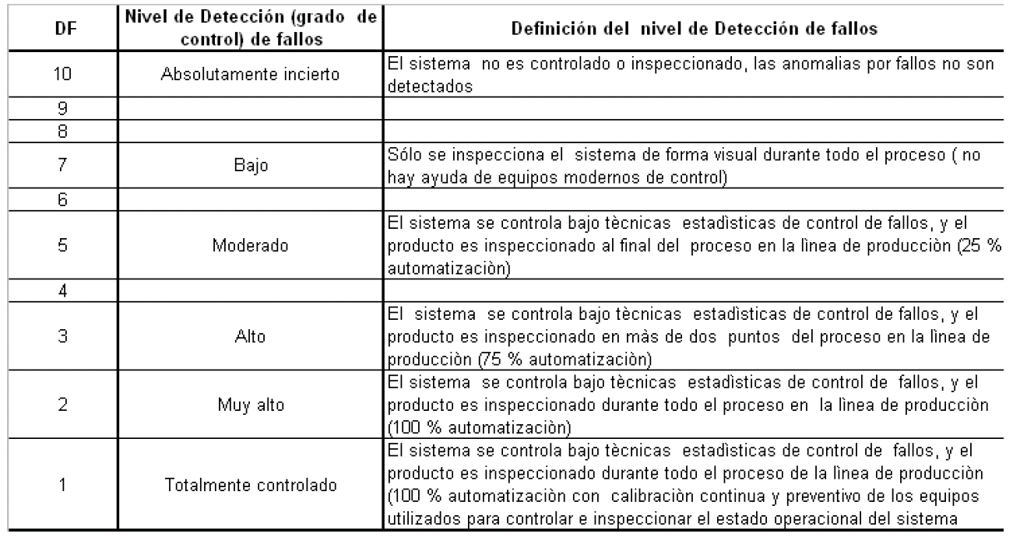
 |  |  |  |  | Motor Bomba de retorno |  | Suavizador |  | Bomba de Alimentación |  | Bomba de dosificado |  | Tanque de condensado | Motor Bomba agua suave | Motor Bomba agua dura | Caldera | Variador de motorbomba agua suave | Variador de motorbomba de retorno | Nivel 3:
 |  |  |  |  |  |  |  |  |  |  |  |  |  |  |  |  |  |  | Alternativas a evaluar

